RawData
STT | Trường | Lớp | name | Nội dung chuyển khoản | Mã chuyển khoản | số tiền | Mã QR | QR Filepath
51 | TRƯỜNG TRUNG CẤP NGHỀ CAM LÂM | 12 A1 | Tạ Quang Chính | Công Nghệ Thông Tin | CNTT | 20000000.00 | 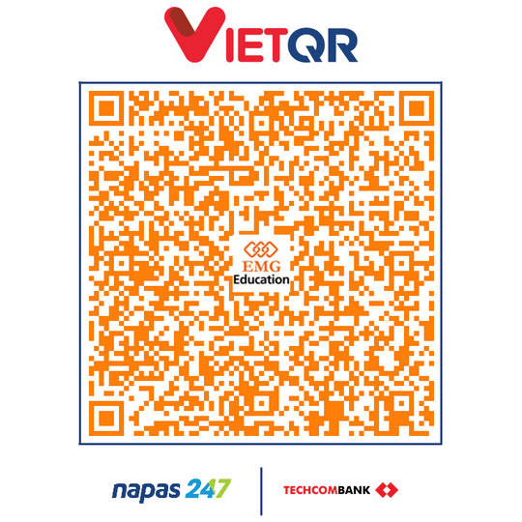 | D:\\emgpt\\vba_qr\\qr_generator\\vba-qr_test_1.png
52 | TRƯỜNG TRUNG CẤP NGHỀ CAM LÂM | 12 A1 | Nguyễn Phước Duy | Trí Tuệ Nhân Tạo | TTNT | 10000000.00 | 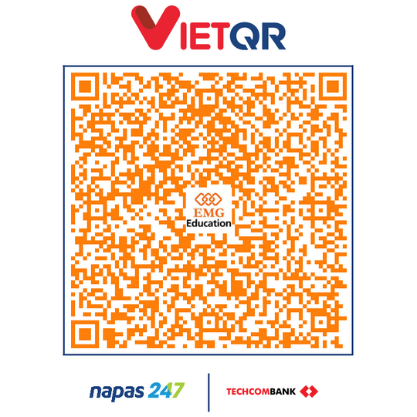 | D:\\emgpt\\vba_qr\\qr_generator\\vba-qr_test_2.png
53 | TRƯỜNG TRUNG CẤP NGHỀ CAM LÂM | 12 A1 | Mang Văn Đạt | Kinh Doanh Quốc Te | KDQT | 77777777.00 | 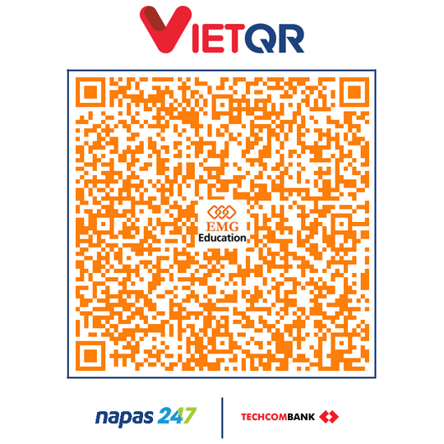 | D:\\emgpt\\vba_qr\\qr_generator\\vba-qr_test_3.png

